상품제안서
수복24K금도금 수저 2P (거북수저받침 포함) | 상품코드: S43327

 |  |  |  |  |  |  | 02-713-8555 | www.synergygift.co.kr
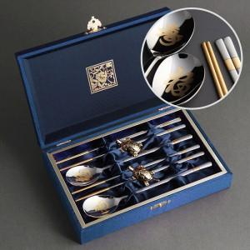

【상세/제작정보】 | <p><span style="font-size: 12pt;">* 구성: 숟가락2개, 젓가락2매, 수저받침2, 보증서</span></p><p><span style="font-size: 12pt;">&nbsp;</span></p><p><span style="font-size: 12pt;">* 케이스 인쇄 고객센터로 문의해주세요!</span></p>

【인쇄/포장옵션】 | 레이저, 케이스 외부 실크, 케이스 내부 금박 / 포장지포장

【공급단가】 | 수량 | 20~ | 50~ | 100~ | 300~ | 500~
*VAT별도 | 단가 | 28,000원 | 26,200원 | 25,600원 | 24,700원 | 24,200원

【상품 URL】 | https://www.synergygift.co.kr:443/src/goods_detail.php?gdno=43327

